상품제안서
볼빅 블루90 4구+자석싸바리 굿즈세트 | 상품코드: S43112

 |  |  |  |  |  |  | 02-713-8555 | www.synergygift.co.kr
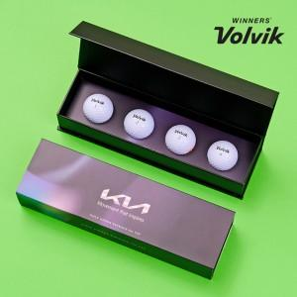

【상세/제작정보】 | 골프공 단면 + 슬라이딩케이스 + 간지 컬러인쇄 포함

【인쇄/포장옵션】 | 슬리브케이스+간지+골프공 컬러 / 자석싸바리케이스

【공급단가】 | 수량 | 100~ | 300~ | 1,000~ | 3,000~ | 5,000~
*VAT별도 | 단가 | 15,000원 | 14,300원 | 13,700원 | 13,500원 | 13,300원

【상품 URL】 | https://www.synergygift.co.kr:443/src/goods_detail.php?gdno=43112

